Лист1
 |  | Диаграмма и таблица состояний и переходов билета на https://multiplex.ua
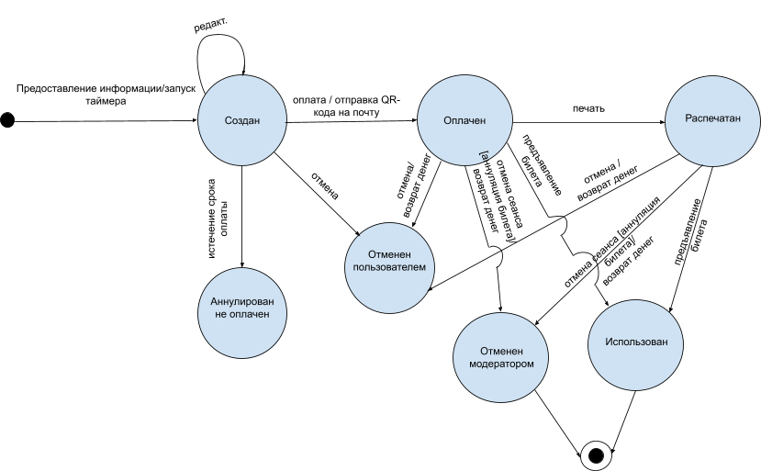

Текущее состояние | Действие | Событие | Следующее состояние |  | Состояния | Действия
null | предоставление инфо | запуск таймера | создан |  | создан | предоставление инфо
null | оплата | - | null |  | оплачен | оплата
null | отмена | - | null |  | распечатан | отмена
null | редактирование | - | null |  | использован | редактирование
null | печать | - | null |  | аннулирован по неуплате | печать
null | предъявление билета | - | null |  | отменен пользователем | предъявление билета
null | отмена сеанса [аннуляция билета] | - | null |  | отменен модератором | отмена сеанса [аннуляция билета]
null | истечение срока оплаты | - | null |  |  | истечение срока оплаты

Создан | предоставление инфо | - | Создан
Создан | оплата | отправка QR-кода на почту | Оплачен
Создан | отмена | - | Отменен пользователем
Создан | редактирование | - | Создан
Создан | печать | - | Создан
Создан | предъявление билета | - | Создан
Создан | отмена сеанса [аннуляция билета] | - | Создан
Создан | истечение срока оплаты | - | Аннулирован. не оплачен

Оплачен | предоставление инфо | - | Оплачен
Оплачен | оплата | - | Оплачен
Оплачен | отмена | возврат денег | Отменен
Оплачен | редактирование | - | Оплачен
Оплачен | печать | - | Оплачен
Оплачен | предъявление билета | - | Оплачен
Оплачен | отмена сеанса [аннуляция билета] | возврат денег | Оплачен
Оплачен | истечение срока оплаты | - | Оплачен

Распечатан | предоставление инфо | - | Распечатан
Распечатан | оплата | - | Распечатан
Распечатан | отмена | возврат денег | Отменен пользователем
Распечатан | редактирование | - | Распечатан
Распечатан | печать | - | Распечатан
Распечатан | предъявление билета | - | Распечатан
Распечатан | отмена сеанса [аннуляция билета] | возврат денег | Отменен модератором
Распечатан | истечение срока оплаты | - | Распечатан

Использован | предоставление инфо | - | Использован
Использован | оплата | - | Использован
Использован | отмена | - | Использован
Использован | редактирование | - | Использован
Использован | печать | - | Использован
Использован | предъявление билета | - | Использован
Использован | отмена сеанса [аннуляция билета] | - | Использован
Использован | истечение срока оплаты | - | Использован

Аннулирован по неуплате | предоставление инфо | - | Создан
Аннулирован по неуплате | оплата | - | Аннулирован по неуплате
Аннулирован по неуплате | отмена | - | Аннулирован по неуплате
Аннулирован по неуплате | редактирование | - | Аннулирован по неуплате
Аннулирован по неуплате | печать | - | Аннулирован по неуплате
Аннулирован по неуплате | предъявление билета | - | Аннулирован по неуплате
Аннулирован по неуплате | отмена сеанса [аннуляция билета] | - | Аннулирован по неуплате
Аннулирован по неуплате | истечение срока оплаты | - | Аннулирован по неуплате

Отменен пользователем | предоставление инфо | - | Создан
Отменен пользователем | оплата | - | Отменен пользователем
Отменен пользователем | отмена | - | Отменен пользователем
Отменен пользователем | редактирование | - | Отменен пользователем
Отменен пользователем | печать | - | Отменен пользователем
Отменен пользователем | предъявление билета | - | Отменен пользователем
Отменен пользователем | отмена сеанса [аннуляция билета] | - | Отменен пользователем
Отменен пользователем | истечение срока оплаты | - | Отменен пользователем

Отменен модератором | предоставление инфо | - | Отменен модератором | *сеанс отменен, билет аннулирован
Отменен модератором | оплата | - | Отменен модератором
Отменен модератором | отмена | - | Отменен модератором
Отменен модератором | редактирование | - | Отменен модератором
Отменен модератором | печать | - | Отменен модератором
Отменен модератором | предъявление билета | - | Отменен модератором
Отменен модератором | отмена сеанса [аннуляция билета] | - | Отменен модератором
Отменен модератором | истечение срока оплаты | - | Отменен модератором

